周报
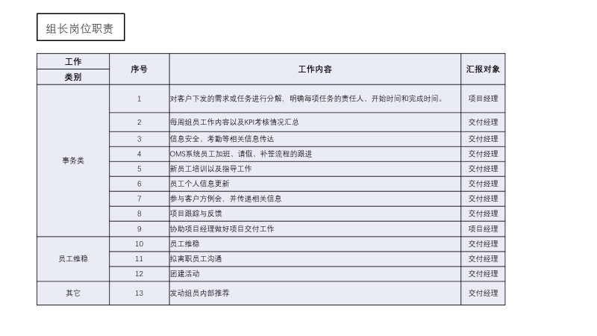
2019年11月第4周工作周报
部门名称：IT与工具部 汇报人：陈绍奇
1、本周总结（11月23日－11月29日）
序号 | 重点工作事项 | 项目 | 完成目标（状态）详述 | 完成情况 | 备注

1 | 报销流程 | OMS | 查询、申请、审批、关闭、转审、导出 | 已完成 | 周期：20191118-20191129
2 | 编制统计报表 | OMS | 查询、导出 | 已完成
3 | 简历筛选报表 | OMS | 查询、导出 | 已完成
4 | 简历状态报表 | OMS | 查询、导出 | 已完成
5 | 人力状态报表 | OMS | 查询、导出 | 已完成
6 | 结算查询 | OMS | 查询、导出 | 已完成 | 遗留55小时下周完成
7 | 零星需求优化 | OMS | 公告、合作组织、出差流程等优化 | 已完成
2、上周考核情况反馈（系统技术部、IT与工具部）
序号 | 姓名 | 绩效结果 | 评分（优秀、正常、异常） | 跟踪需改进内容 | 备注

1
2
3
4
5
6
7
3、其他问题跟进（如：考勤问题，新人困难，员工关怀，信息安全，员工稳定性，内部推荐，异常人员反馈等）
序号 | 内容 | 困难点 | 目前进度 | 责任人 | 备注

1 | 异步导出设计 | 统一方式 | 计划下周进行 | 陈绍奇
2 | 统一系统导出 |  | 计划下周进行 | 陈绍奇
3 | 下周需求分析安排 | 需求不明确 |  | 陈绍奇

注：如有，请提前做好项目总结经验，OJT，Bug处理等经验传承文件汇总

